produtos
Código do Produto | Nome do Produto | Preço | Instruções
P001 | Feijão | R$ 23.21 | 1) Vamos ajustar o "." dos preços da coluna C para ",". Selecione a coluna C (Clicando no C) e vá em Editar > Localizar e Substituir (ou dê ctrl+H diretamente). Em Localizar coloque "." (sem aspas), em substituir coloque "," (sem aspas), em Pesquisar certifique-se que está intervalo específico e produtos!C:C. Clique em "Substituir tudo"
P002 | Macarrão | R$ 65.90
P003 | Óleo | R$ 83.64
P004 | Sal | R$ 98.10
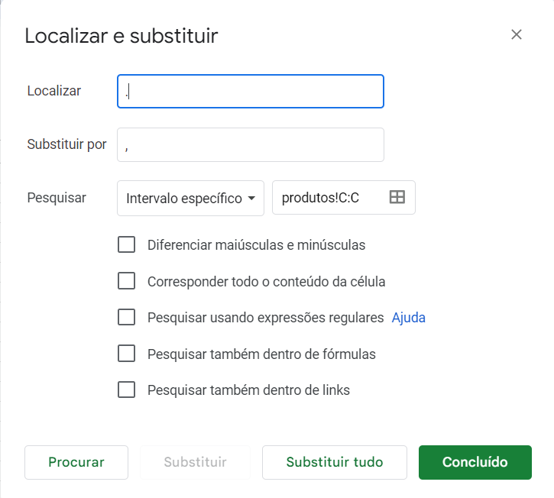
P005 | Açúcar | R$ 95.25
P006 | Café | R$ 7.93
P007 | Leite | R$ 91.78
P008 | Farinha | R$ 31.32
P009 | Biscoito | R$ 56.56
P010 | Suco | R$ 26.29
P011 | Refrigerante | R$ 48.73
P012 | Água | R$ 46.23
P013 | Pão | R$ 39.66
P014 | Manteiga | R$ 90.02
P015 | Queijo | R$ 45.97
P016 | Presunto | R$ 28.79
P017 | Mortadela | R$ 47.29
P018 | Chocolate | R$ 68.03 | 2) Vamos formatar a coluna C como preço, selecione a coluna C e clique em "R$" na barra acima ou vá em Formatar > Número > Moeda.
P019 | Bolacha | R$ 16.80
P020 | Cereal | R$ 37.66
P021 | Iogurte | R$ 58.02
P022 | Frango | R$ 18.81
P023 | Carne | R$ 23.47 | 3) Vamos converter esses dados (A1:C101) em tabela. Selecione a célula A1 e com o botão do mouse ainda pressionado arraste até a C101 ou Selecione A1, segure a tecla Shift e selecione a C101 4) Para aplicar somente cores alternadas (como na página compras) selecione Formatar > Cores alternadas. E selecione a preferência. Porém, vamos usar outra opção presente em Formatar: Converter para Tabela
P024 | Peixe | R$ 23.76
P025 | Salsicha | R$ 78.71
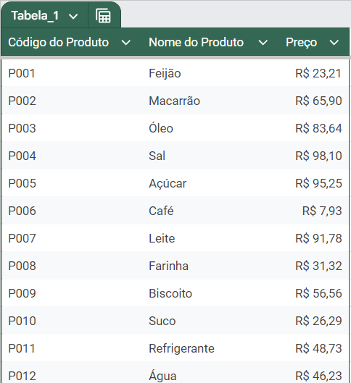
P026 | Hambúrguer | R$ 29.60
P027 | Pizza | R$ 70.43
P028 | Lasanha | R$ 78.41
P029 | Batata | R$ 59.77
P030 | Cenoura | R$ 75.73
P031 | Tomate | R$ 51.36
P032 | Alface | R$ 99.75
P033 | Couve | R$ 54.49
P034 | Repolho | R$ 40.12
P035 | Brócolis | R$ 29.00
P036 | Maçã | R$ 13.85
P037 | Banana | R$ 58.81
P038 | Laranja | R$ 52.97
P039 | Melancia | R$ 31.37
P040 | Abacaxi | R$ 57.07
P041 | Morango | R$ 77.25
P042 | Uva | R$ 62.12
P043 | Abacate | R$ 67.26
P044 | Melão | R$ 87.00
P045 | Pera | R$ 42.16
P046 | Limão | R$ 83.95
P047 | Tangerina | R$ 40.45
P048 | Mamão | R$ 1.15
P049 | Cebola | R$ 78.34
P050 | Alho | R$ 83.85
P051 | Pimentão | R$ 39.71
P052 | Pepino | R$ 54.81
P053 | Berinjela | R$ 27.81
P054 | Abobrinha | R$ 39.90
P055 | Chuchu | R$ 56.73
P056 | Mandioquinha | R$ 43.92
P057 | Batata-doce | R$ 98.74
P058 | Inhame | R$ 75.45
P059 | Mandioca | R$ 99.51
P060 | Beterraba | R$ 88.00
P061 | Rabanete | R$ 40.75
P062 | Gengibre | R$ 22.06
P063 | Coentro | R$ 66.49
P064 | Cebolinha | R$ 21.37
P065 | Salsinha | R$ 80.19
P066 | Manjericão | R$ 57.48
P067 | Orégano | R$ 89.79
P068 | Tomilho | R$ 15.75
P069 | Alecrim | R$ 30.48
P070 | Louro | R$ 82.00
P071 | Canela | R$ 68.57
P072 | Cravo | R$ 76.40
P073 | Noz-moscada | R$ 31.35
P074 | Pimenta | R$ 1.75
P075 | Colorau | R$ 34.70
P076 | Molho de Tomate | R$ 33.34
P077 | Catchup | R$ 79.87
P078 | Mostarda | R$ 93.28
P079 | Maionese | R$ 2.34
P080 | Pão de forma | R$ 32.61
P081 | Pão de hambúrguer | R$ 99.41
P082 | Pão de cachorro-quente | R$ 52.02
P083 | Torrada | R$ 21.88
P084 | Croissant | R$ 87.34
P085 | Baguete | R$ 95.52
P086 | Rosquinha | R$ 8.55
P087 | Donuts | R$ 31.82
P088 | Muffin | R$ 71.08
P089 | Cupcake | R$ 86.20
P090 | Bolo | R$ 48.21
P091 | Torta | R$ 98.50
P092 | Quiche | R$ 43.07
P093 | Esfiha | R$ 19.83
P094 | Pastel | R$ 10.79
P095 | Empada | R$ 96.37
P096 | Coxinha | R$ 82.44
P097 | Bolinho de carne | R$ 34.64
P098 | Kibe | R$ 4.38
P099 | Pão de queijo | R$ 61.29
P100 | Waffle | R$ 20.66

